úvodní list
ZADÁVACÍ DOKUMENTACE

pro druhou fázi zadávacího řízení

Výměna napájecích čerpadel
e.č. zakázky:Z2017-035238
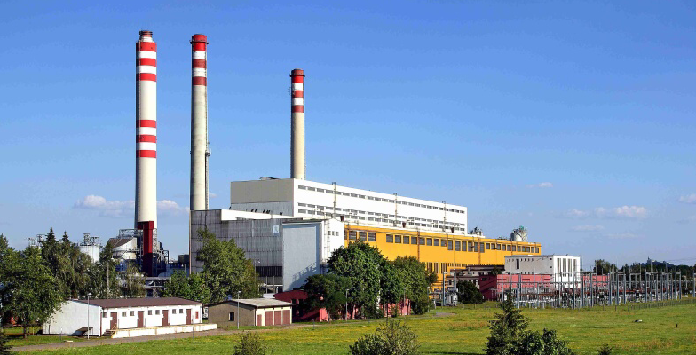

PROVEDENÁ V SOULADU S POŽADAVKY ZÁKONA č.134/2016 Sb.

Příloha servisní náklady

Cenové tabulky - servis

Elektrárny Opatovice, a.s.
Opatovice nad Labem 478
Pardubice 2
PSČ 532 13
Česká republika

